58 地方債残高比率（対歳入比）
58 地方債残高比率（対歳入比）

 | 時点 2024(R6)年度（毎年）
 | 単位 ％ |  |  |  |  |  |  |  | 偏差値 |  | 44.0
順位 |  | 都道府県名 |  | 数 値 |  |  | 順位 | 都道府県名 |  | 数 値

 |  | 0 | 全 国 |  | 137.7 | 0.0 | 24 | 0 | 愛 知 |  | 156.7
1 |  | 0 | 静 岡 |  | 208.7 | 0.0 | 25 | 0 | 奈 良 |  | 156.5
2 |  | 0 | 新 潟 |  | 204.1 | 0.0 | 26 | 0 | 山 梨 |  | 155.5
3 |  | 0 | 北海道 |  | 200.0 | 0.0 | 27 | 0 | 岩 手 |  | 153.5
4 |  | 0 | 岐 阜 |  | 192.7 | 0.0 | 28 | 0 | 鳥 取 |  | 152.7
5 |  | 0 | 秋 田 |  | 190.4 | 0.0 | 29 | 0 | 福 井 |  | 152.6
6 |  | 0 | 京 都 |  | 186.7 | 0.0 | 30 | 0 | 大 分 |  | 151.2
7 |  | 0 | 広 島 |  | 183.0 | 0.0 | 31 | 0 | 長 野 |  | 151.0
8 |  | 0 | 高 知 |  | 181.8 | 0.0 | 32 | 0 | 山 口 |  | 148.9
9 |  | 0 | 熊 本 |  | 181.0 | 0.0 | 33 | 0 | 徳 島 |  | 141.9
10 |  | 0 | 福 岡 |  | 177.6 | 0.0 | 34 | 0 | 宮 城 |  | 138.2
11 |  | 0 | 三 重 |  | 176.1 | 0.0 | 35 | 0 | 佐 賀 |  | 136.4
12 |  | 0 | 富 山 |  | 172.7 | 0.0 | 36 | 0 | 群 馬 |  | 135.4
13 |  | 0 | 埼 玉 |  | 168.7 | 0.0 | 37 | 0 | 大 阪 |  | 135.3
14 |  | 0 | 兵 庫 |  | 168.5 | 0.0 | 38 | ◎ | 千 葉 |  | 134.1
15 |  | 0 | 滋 賀 |  | 167.5 | 0.0 | 39 | 0 | 福 島 |  | 127.5
16 |  | 0 | 山 形 |  | 167.4 | 0.0 | 40 | 0 | 神奈川 |  | 122.6
17 |  | 0 | 鹿児島 |  | 166.3 | 0.0 | 41 | 0 | 愛 媛 |  | 122.5
18 |  | 0 | 岡 山 |  | 165.6 | 0.0 | 42 | 0 | 宮 崎 |  | 121.2
19 |  | 0 | 長 崎 |  | 163.8 | 0.0 | 43 | 0 | 栃 木 |  | 120.6
20 |  | 0 | 茨 城 |  | 161.0 | 0.0 | 44 | 0 | 石 川 |  | 118.2
21 |  | 0 | 和歌山 |  | 160.4 | 0.0 | 45 | 0 | 青 森 |  | 116.1
22 |  | 0 | 島 根 |  | 159.1 | 0.0 | 46 | 0 | 沖 縄 |  | 59.0
23 |  | 0 | 香 川 |  | 158.0 | 0.0 | 47 | 0 | 東 京 |  | 36.4
地方債残高比率 （対歳入比）
北海道 | 200.0
青 森 | 116.1
岩 手 | 153.5
宮 城 | 138.2
秋 田 | 190.4
山 形 | 167.4
福 島 | 127.5
茨 城 | 161.0
栃 木 | 120.6
群 馬 | 135.4
埼 玉 | 168.7
千 葉 | 134.1
東 京 | 36.4
神奈川 | 122.6
新 潟 | 204.1
富 山 | 172.7
石 川 | 118.2
福 井 | 152.6
山 梨 | 155.5
長 野 | 151.0
岐 阜 | 192.7
静 岡 | 208.7
愛 知 | 156.7
三 重 | 176.1
滋 賀 | 167.5
京 都 | 186.7
大 阪 | 135.3
兵 庫 | 168.5
奈 良 | 156.5
和歌山 | 160.4
鳥 取 | 152.7
島 根 | 159.1
岡 山 | 165.6
広 島 | 183.0
山 口 | 148.9
徳 島 | 141.9
香 川 | 158.0
愛 媛 | 122.5
高 知 | 181.8
福 岡 | 177.6
佐 賀 | 136.4
長 崎 | 163.8
熊 本 | 181.0
大 分 | 151.2
宮 崎 | 121.2
鹿児島 | 166.3
沖 縄 | 59.0

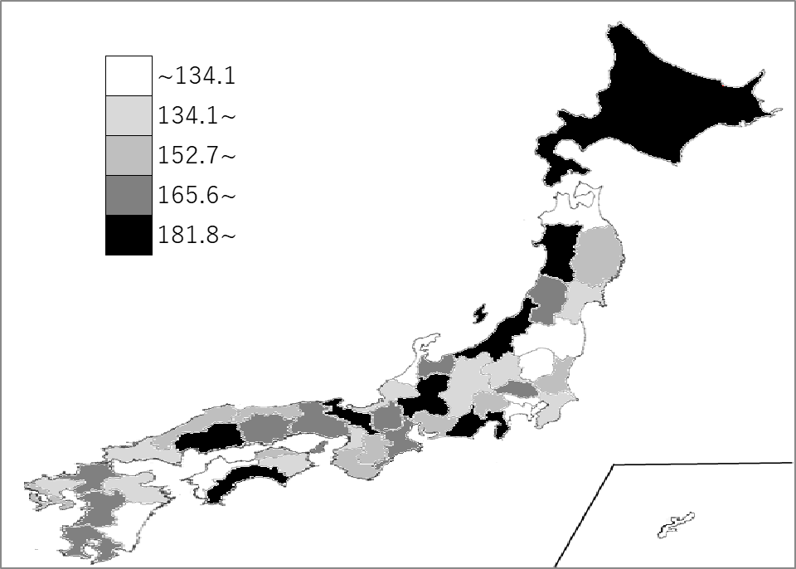
千葉県の推移
令和2年度 | 138.1 | 35
令和3年度 | 119.8 | 40
令和4年度 | 134.6 | 36
令和5年度 | 143.8 | 35
令和6年度 | 134.1 | 38

《備 考》 ・資料出所 総務省「都道府県決算状況調」 ・算出方法 地方債残高÷歳入総額（普通会計）

